表紙
医療的ケアが必要なお子さんや長期の治療が必要なお子さん、ご家族のための
すまいる手帳

 | 災害時から大人へのステップまで、大切な情報を集めた手帳です

 | 名前
 | 性別
 | 住所
 | 緊急連絡先
 | 作成年月日

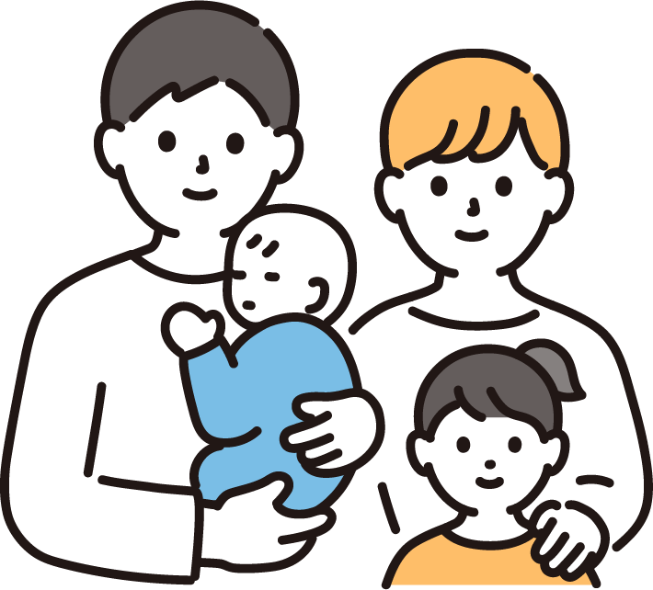

群馬県

コラム 個別避難計画作成ガイド
個別避難計画作成ガイド
大切な命を守るため、個別避難計画の作成をとおして、災害に備えましょう。作成に当たってはお住まいの市町村の災害対策担当課にお問い合わせください。

個別避難計画とは？
災害時に、一人で避難をすることがむずかしい方が、「誰と（避難支援者）」「どこに（避難先）」「どのように（避難経路）」避難するかをよく分かるようにまとめた計画のことです。
◎令和３年の災害対策基本法改正により、個別避難計画を作成することが市町村の努力義務とされています。
個人情報の取り扱いについて事前提供に同意いただいた方についてのみ、平常時から、作成した計画の情報を避難支援等に関わる関係者（ 消防、警察、自治会、自主防災組織、民生委員等 ）に提供します。
ただし、同意いただいていない方についても、災害時には、市町村長の判断で、計画の情報を避難支援等に関わる関係者に提供させていただきます。
※作成した計画の避難支援が必ず実施されることを保証するものではありません。
※避難を支援する方に、法的な責任や義務を負わせるものではありません。
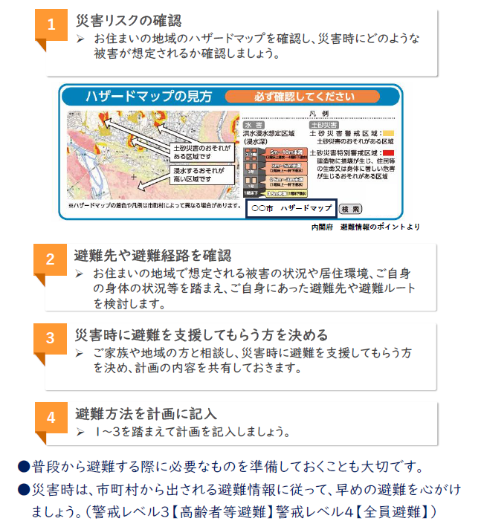

コラム 防災チェックリスト
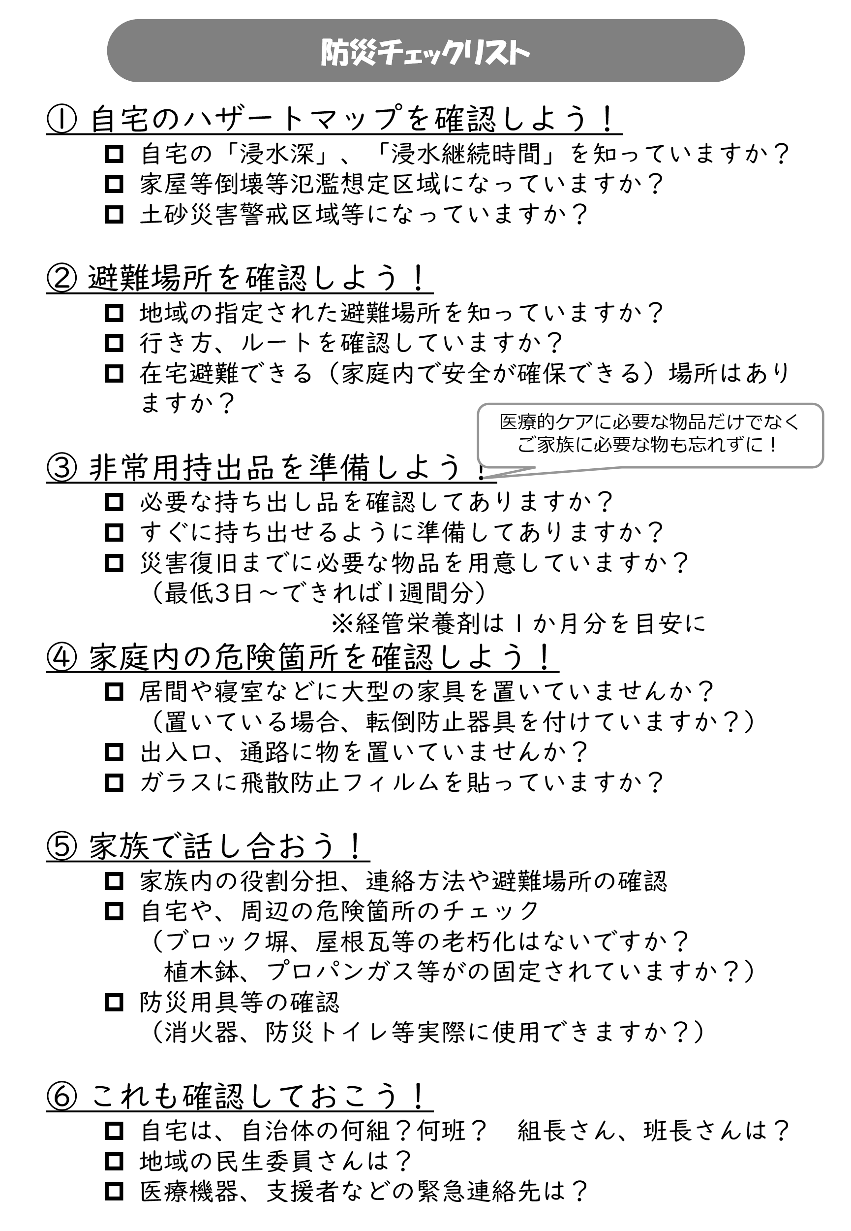

コラム 子どもから大人への移行
子どもから大人への移行
知っておこう！移行期医療

子どもから大人へ成長することで、病気も「おとなの病気」に変わっていきます。小児期発症疾患についても成長・加齢に合わせた対応が必要となったり、生活習慣病などの大人に多い病気への対応が必要となる可能性もあります。また、ご本人が一人で受診をしたり、治療のことを決めたりすることが必要になる方もいます。
成長に伴い、「こども」のための医療から「おとな」を対象とした医療に、切れ目なく切り替えられるようにすることを、移行期医療といいます。
移行にはいくつかのパターンがあり、ご本人にあった方法で進めていく必要があります。
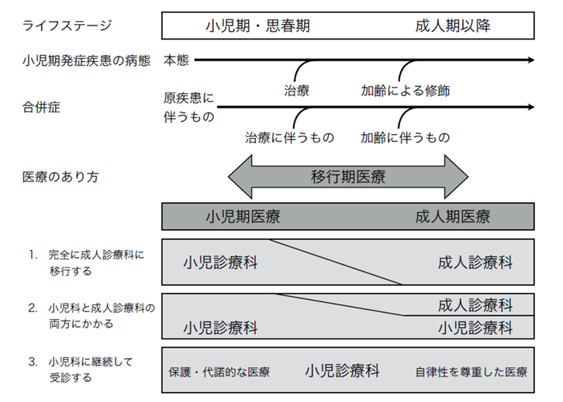

《確認・準備しておきたいこと》

□ 「おとな」になると、受診する医療機関や診療科が変わることを知っておく
□ 移行期医療について、「いつ」から、「どんな」準備が必要か、主治医に相談しておく
□ かかりつけ医をもつ
□ 病気や治療について、本人が知っておいた方がよいことを確認する
□ 将来のこと、「おとな」になってからのことをイメージしておく
□ 困ったときに相談できるところを知っておく

ひとりで考えたり、準備するものではありません。
主治医をはじめ、支援者と相談しながらすすめましょう。

